Inbreeding mothers mussels
(B) Mytillus galloprovincialis
IND | pob | Length | Fyang | Fhom | F | SUM | N
F01 | 4 | 73.4 | 0.075026 | 0.825707 |  | 26
F02 | 1 | 66.1 | 0.034668 | 0.820263 | -0.20 | 25 | 1
F03 | 1 | 85.1 | -0.211056 | 0.622528 | -0.125 | 24 | 1
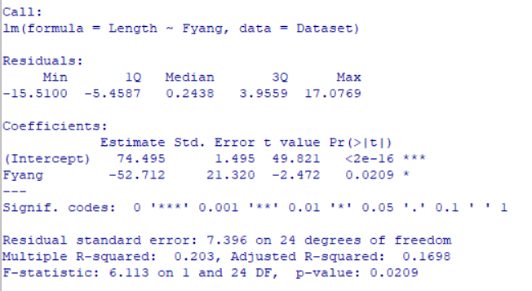
F04 | 4 | 86.1 | 0.008777 | 0.783032 | -0.075 | 18 | 6
F05 | 3 | 75.0 | 0.04847 | 0.817223 | -0.025 | 14 | 4
F06 | 3 | 73.8 | 0.075399 | 0.831824 | 0.025 | 3 | 11
F07 | 4 | 76.8 | -0.046456 | 0.737852 | 0.075 | 0 | 3
F08 | 3 | 77.9 | -0.052577 | 0.736566
F09 | 3 | 84.5 | -0.087791 | 0.706414
F10 | 1 | 69.5 | 0.030784 | 0.786368
F11 | 2 | 73.0 | -0.087852 | 0.659509
F12 | 4 | 70.5 | 0.010184 | 0.78651
F13 | 4 | 73.2 | 0.031074 | 0.81109 |  |  | 26
F14 | 3 | 96.4 | -0.091599 | 0.700104
F15 | 4 | 65.8 | 0.046537 | 0.815735
F16 | 1 | 76.1 | -0.044431 | 0.747963
(B) Mytillus galloprovincialis
F17 | 3 | 83.3 | 0.016114 | 0.786469
F18 | 1 | 69.6 | -0.078186 | 0.689692
F19 | 1 | 78.3 | 0.020594 | 0.776827
F20 | 1 | 56.2 | 0.05283 | 0.820767
F21 | 3 | 81.0 | -0.044087 | 0.730046
F22 | 4 | 77.8 | -0.052987 | 0.740919
F23 | 3 | 75.2 | -0.010641 | 0.778322
F24 | 1 | 64.6 | 0.011453 | 0.782356
F26 | 3 | 72.0 | -0.13281 | 0.640664
F28 | 4 | 79.0 | 0.035853 | 0.793462

 |  | 75.382 | -0.0170 | 0.7588
 |  | 8.1026 | 0.0668 | 0.0576

